상품제안서
리복 3단60 완전자동 암막+140g 면사타올 세트 | 상품코드: F26847

 |  |  |  | 02-412-0044 | www.easy1.co.kr
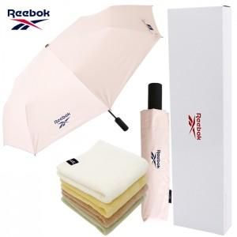

【상세/제작정보】

【인쇄/포장옵션】 | 실크, 스티커 / 포장지포장

【공급단가】 | 수량 | 1~ | 100~
*VAT별도 | 단가

【상품 URL】 | https://dev.easy1.co.kr:443/src/goods_detail.php?gdno=26847

